Sheet1
１． | コントロールパネル → ネットワークと共有センター

２． | 自接続ネットワークをクリック

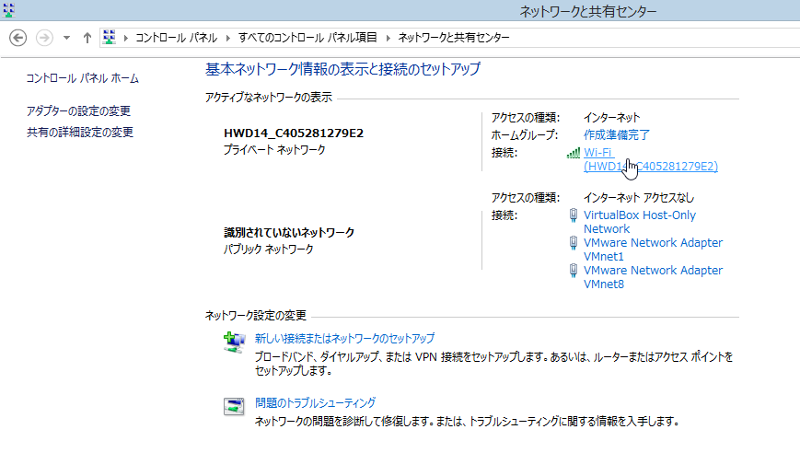

３． | プロパティ → 共有タブ

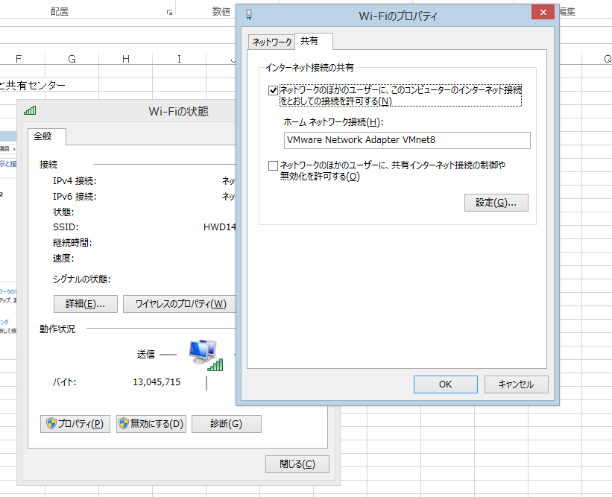
VMware Network Adapter VMnet8
を選択する。

４． | コントロールパネル → ネットワークと共有センター → VMware Virtual Ethernet Adapter for VMnet8

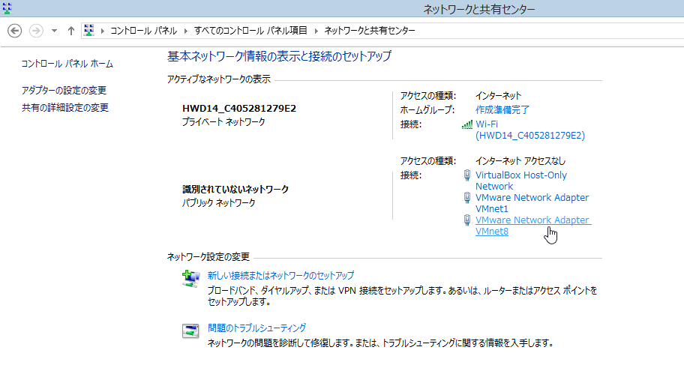

５． | インターネット プロトコル バージョン４（TCP/IPv4） → プロパティ

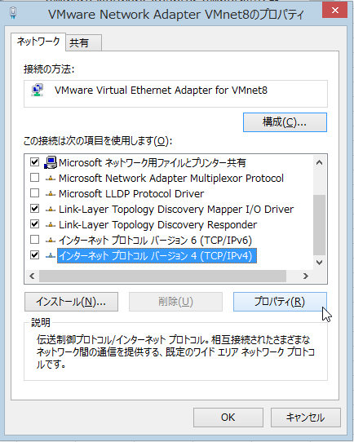

６． | IPなどの設定をする。

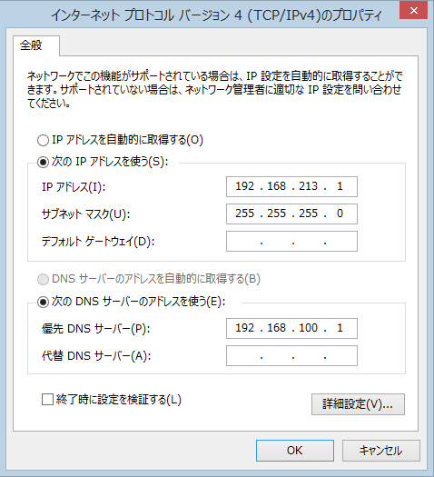

 |  |  |  | IPアドレス | 192.168.213.1
 |  |  |  | サブネットマスク | 255.255.255.0
 |  |  |  | 優先DNSサーバ | 192.168.100.1 | ←ルータのプライベートIP

７． | VM上のCentOSに接続し、下記コマンドを入力

 | vi /etc/sysconfig/network-scripts/ifcfg-eth0 |  | ← ネットワークの設定用ファイル

 | EVICE="eth0" |  | ←設定情報
 | BOOTPROTO=static | ←IP固定
 | NM_CONTROLLED="yes"
 | ONBOOT="yes" | ←ネットワーク自動起動有効
 | IPADDR=192.168.213.10 | ←サーバーのIPアドレス
 | NETMASK=255.255.255.0 | ←ネットマスク
 | GATEWAY=192.168.213.1 | ←ゲートウェイ
 | DNS1=192.168.213.1 | ←1番目のDNS
 | TYPE="Ethernet"

８． | ネットワークを再起動

 | /etc/rc.d/init.d/network restart

９． | 疎通確認

 | ping -c 4 www.google.com

